Foglio1
NOME | DESCRIZIONE |  | CODICE | QUANTITA' | PREZZO UNIT. DI LISTINO (IVA ESCL.) | TOTALE (IVA ESCL.) | PREZZO UNIT. DI LISTINO (IVA 22% INCL.) | TOTALE (IVA 22% INCL.) | MADE IN | FOTO
DOCK | Design by Busetti, Garutti e Redaelli Una lastra piegata definisce due aree con funzione di appendiabiti a quattro ganci e portaoggetti da muro con piccola mensola d'appoggio. In acciaio verniciato, grazie al materiale può essere utilizzata anche come lavagnetta magnetica | appendiabiti (H95 - 900 x 95 mm) bianco | CK01B | 22 | 138.00 € | 3,036.00 € | 168.36 € | 3,703.92 € | Italy
 |  | appenditiabiti (H95 - 900 x 95 mm) grigio antracite | CK01Z | 24 | 138.00 € | 3,312.00 € | 168.36 € | 4,040.64 € | Italy
FISHBONE | Design by Favaretto & Partners Mensola a spina di pesce modulare e componibile. Fishbone si muove nello spazio di 45 e 90 gradi, ampliando la propria funzionalità in coppia o in combinazione multiple. In sottile lamiera d'acciaio curvata, nasce con la schiena in multistrato di legno ma è proposta anche nella versione con la schiena in tessuto per una diversa sensazione cromatica e tattile | mensola (H450 - 683 x 253 mm) schiena tessuto Remix 3 Kvadrat 123 | FBBRX123 | 2 | 291.00 € | 582.00 € | 355.02 € | 710.04 € | Italy | 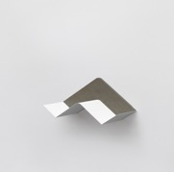
 |  | mensola (H450 - 683 x 253 mm) schiena tessuto Remix 3 Kvadrat 196 | FBBRX196 | 3 | 291.00 € | 873.00 € | 355.02 € | 1,065.06 € | Italy | 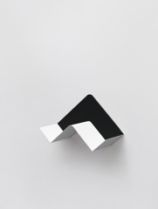
 |  | mensola (H450 - 683 x 253 mm) schiena tessuto Remix 3 Kvadrat 682 | FBBRX682 | 2 | 291.00 € | 582.00 € | 355.02 € | 710.04 € | Italy | 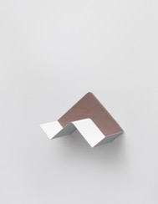
 |  | mensola (H450 - 683 x 253 mm) schiena tessuto Remix 3 Kvadrat 743 | FBBRX743 | 3 | 291.00 € | 873.00 € | 355.02 € | 1,065.06 € | Italy | 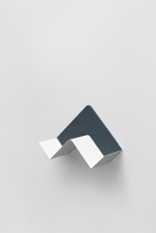
 |  | mensola (H450 - 683 x 253 mm) schiena tessuto Remix 3 Kvadrat 942 | FBBRX942 | 3 | 291.00 € | 873.00 € | 355.02 € | 1,065.06 € | Italy
 |  | mensola (H450 - 683 x 253 mm) schiena rovere | FBBRO | 8 | 281.00 € | 2,248.00 € | 342.82 € | 2,742.56 € | Italy | 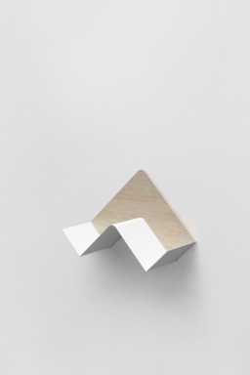
SPINNY | Design by Studio Joe Colombo Cassettiera dall'aspetto mutevole e dai rimandi quasi organici, Spinny è dotata di una serie di cassetti che ruotano fino a 180° attorno al medesimo asse. ABS stampato ad iniezione per i cassetti proposti in 3 altezze diverse, acciaio verniciato per il basamento e la struttura che poggia su ruote piroettanti in polipropilene | cassettiera a muro (H1260 - 710 x 710 mm) coconut white | SM01XB | 6 | 1,199.00 € | 7,194.00 € | 1,462.78 € | 8,776.68 € | Italy | 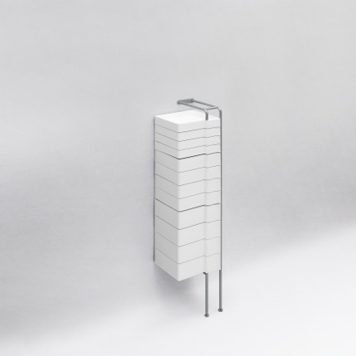
 |  | cassettiera a muro (H1260 - 710 x 710 mm) pepper red | SM01XR | 4 | 1,256.00 € | 5,024.00 € | 1,532.32 € | 6,129.28 € | Italy | 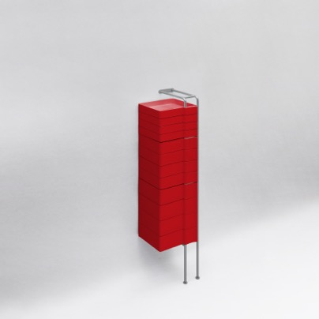
 |  | cassettiera a muro (H1260 - 710 x 710 mm) tornado grey | SM01XT | 6 | 1,256.00 € | 7,536.00 € | 1,532.32 € | 9,193.92 € | Italy | 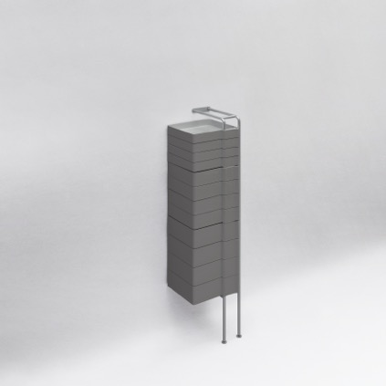
MERANO | Design by Raffaella Mangiarotti + Ilkka Suppanen Una collezione leggera ed elegante adatta per interni ed esterni, sia in spazi pubblici che privati, formata da lounge chair e divanetto a due posti, caratterizzati da un sottile frame in acciaio che accoglie confortevoli cuscini. Una volta separati i cuscini è possibile scomporre la struttura in due parti, diminuendo il volume e riducendo notevolmente il packaging: questa soluzione progettuale rende la collezione facilmente trasportabile e stoccabile. Struttura in tondino di acciaio zincato verniciato | lounge chair (H805 - 845 x 590 mm) struttura bianca, cuscino pelle Panama Dani 5506 | ME01BLN5506 | 1 | 1,950.00 € | 1,950.00 € | 2,379.00 € | 2,379.00 € | Italy | 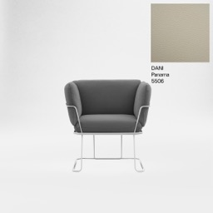
 |  | lounge chair (H805 - 845 x 590 mm) struttura nera, cuscino tessuto Patio Kvadrat 570 | ME01NPT570 | 1 | 1,846.00 € | 1,846.00 € | 2,252.12 € | 2,252.12 € | Italy | 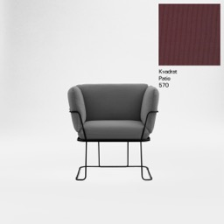
 |  | lounge chair (H805 - 845 x 590 mm) struttura sand, cuscino tessuto Remix Kvadrat 716 | ME01SRX716 | 1 | 1,779.00 € | 1,779.00 € | 2,170.38 € | 2,170.38 € | Italy | 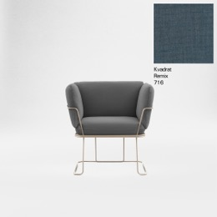
 |  | lounge chair (H805 - 845 x 590 mm) struttura sand, cuscino tessuto Steelcut Trio 3 Kvadrat 576 | ME01SST576 | 1 | 1,950.00 € | 1,950.00 € | 2,379.00 € | 2,379.00 € | Italy | 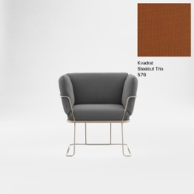
 |  | lounge chair (H805 - 845 x 590 mm) struttura nera, cuscino tessuto Gorgeous Flukso 2111 | ME01NVG2111 | 1 | 1,646.00 € | 1,646.00 € | 2,008.12 € | 2,008.12 € | Italy | 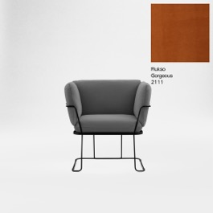
 |  | lounge chair (H805 - 845 x 590 mm) struttura bianca, cuscino tessuto Remix Kvadrat 942 | ME01BRX942 | 2 | 1,779.00 € | 3,558.00 € | 2,170.38 € | 4,340.76 € | Italy | 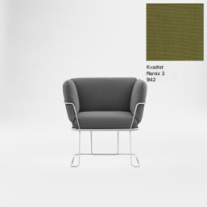
 |  | lounge chair (H805 - 845 x 590 mm) struttura sand, cuscino tessuto Gorgeous Flukso 2131 | ME01SVG2131 | 3 | 1,646.00 € | 4,938.00 € | 2,008.12 € | 6,024.36 € | Italy | 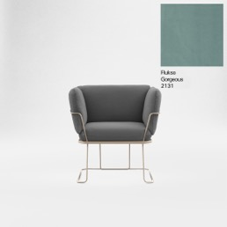
 |  | lounge chair (H805 - 845 x 590 mm) struttura bianca, cuscino tessuto Gorgeous Flukso 2118 | ME01BVG2118 | 1 | 1,646.00 € | 1,646.00 € | 2,008.12 € | 2,008.12 € | Italy
 |  | lounge chair (H805 - 845 x 590 mm) struttura bianca, cuscino tessuto Gorgeous Flukso 2126 | ME01BVG2126 | 1 | 1,646.00 € | 1,646.00 € | 2,008.12 € | 2,008.12 € | Italy | 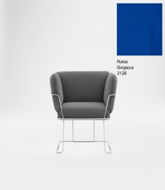
 |  | lounge chair (H805 - 845 x 590 mm) struttura bianca, cuscino tessuto Forest Nap Kvadrat 252 | ME01BFN252 | 1 | 1,950.00 € | 1,950.00 € | 2,379.00 € | 2,379.00 € | Italy | 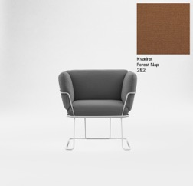
 |  | lounge chair (H805 - 845 x 590 mm) struttura bianca, cuscino tessuto Hero Kvadrat 311 | ME01BHE311 | 1 | 1,846.00 € | 1,846.00 € | 2,252.12 € | 2,252.12 € | Italy | 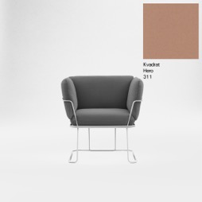
 |  | lounge chair (H805 - 845 x 590 mm) struttura nera, cuscino tessuto Steelcut 3 Kvadrat 155 | ME01NSC155 | 1 | 1,950.00 € | 1,950.00 € | 2,379.00 € | 2,379.00 € | Italy | 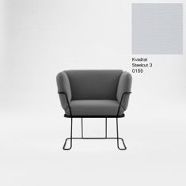
 |  | pouf (H 445 - 750 x 640 mm) struttura nera, cuscino tessuto Patio Kvadrat 570 | ME02NPT570 | 1 | 859.00 € | 859.00 € | 1,047.98 € | 1,047.98 € | Italy | 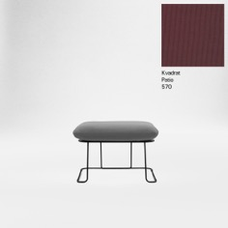
 |  | pouf (H 445 - 750 x 640 mm) struttura sand, cuscino tessuto Remix 2 Kvadrat 716 | ME02SRX716 | 1 | 833.00 € | 833.00 € | 1,016.26 € | 1,016.26 € | Italy | 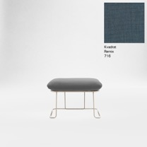
 |  | pouf (H 445 - 750 x 640 mm) struttura sand, cuscino tessuto Steelcut Trio 3 Kvadrat 576 | ME02SST576 | 1 | 899.00 € | 899.00 € | 1,096.78 € | 1,096.78 € | Italy
 |  | pouf (H 445 - 750 x 640 mm) struttura nera, cuscino tessuto Gorgeous Flukso 2111 | ME02NVG2111 | 1 | 781.00 € | 781.00 € | 952.82 € | 952.82 € | Italy | 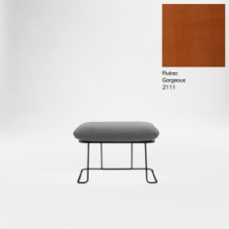
 |  | pouf (H 445 - 750 x 640 mm) struttura bianca, cuscino tessuto Hero Kvadrat 311 | ME02BHE311 | 1 | 859.00 € | 859.00 € | 1,047.98 € | 1,047.98 € | Italy | 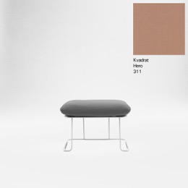
 |  | divanetto (H805 - 1435 x 590 mm) struttura bianca, cuscino tessuto Forest Nap Kvadrat 252 | ME05BFN252 | 1 | 3,040.00 € | 3,040.00 € | 3,708.80 € | 3,708.80 € | Italy | 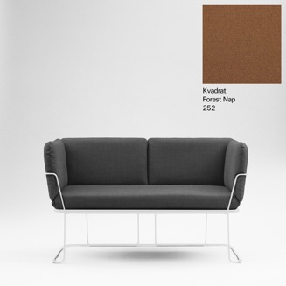
 |  | divanetto (H805 - 1435 x 590 mm) struttura bianca, cuscino tessuto Patio Kvadrat 170 | ME05BPT170 | 1 | 2,882.00 € | 2,882.00 € | 3,516.04 € | 3,516.04 € | Italy | 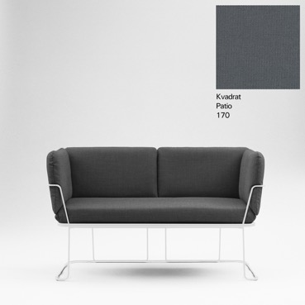
 |  | divanetto (H805 - 1435 x 590 mm) struttura sand, cuscino tessuto Patio Kvadrat 750 | ME05SPT750 | 1 | 2,882.00 € | 2,882.00 € | 3,516.04 € | 3,516.04 € | Italy | 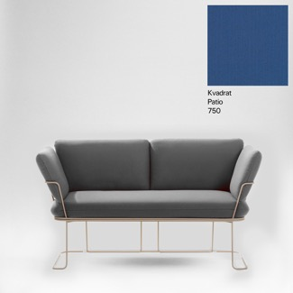
 |  | divanetto (H805 - 1435 x 590 mm) struttura bianca, cuscino tessuto Remix Kvadrat 842 | ME05BRX842 | 1 | 2,781.00 € | 2,781.00 € | 3,392.82 € | 3,392.82 € | Italy | 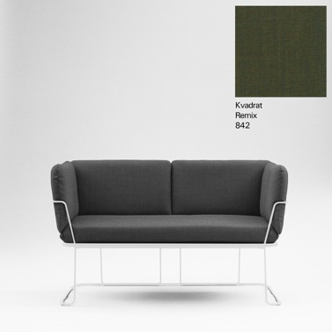
 |  | divanetto (H805 - 1435 x 590 mm) struttura nera, cuscino tessuto Steelcut 3 Kvadrat 190 | ME05NSC190 | 1 | 3,040.00 € | 3,040.00 € | 3,708.80 € | 3,708.80 € | Italy | 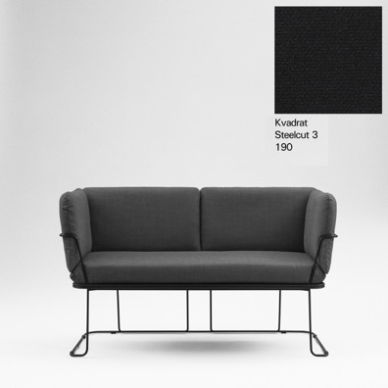
 |  | panca (H445 - 1340 x 640 mm) struttura sand, cuscino tessuto Steelcut Trio 3 Kvadrat 416 | ME06SST416 | 1 | 1,393.00 € | 1,393.00 € | 1,699.46 € | 1,699.46 € | Italy | 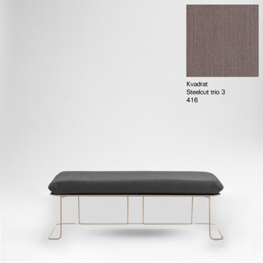
 |  | panca (H445 - 1340 x 640 mm) struttura bianca, cuscino tessuto Patio Kvadrat 450 | ME06BPT450 | 1 | 1,320.00 € | 1,320.00 € | 1,610.40 € | 1,610.40 € | Italy | 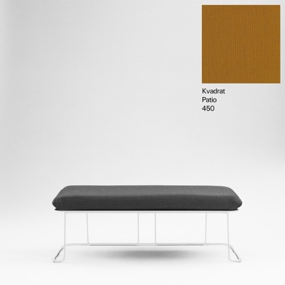

 |  |  |  | 110 |  |  |  | 98,096.54 €

